Sheet1
 |  |  | 了解分布式应用

集中式应用:
在了解分布式应用之前，我们先来了解集中式应用，集中式应用就是：在一个应用中包含了应用运行的所有需要的资源。
分布式应用:
分布式应用程序是指：应用程序分布在不同计算机上，通过网络来共同完成一项任务。通常为服务器/客户端模式。
服务器/客户端又分为二端（server/client）、三端（server/middleware/client）、N端（multiple server/multiple minddle/multiple client）
RPC技术是什么:
RPC（Remote Procedure Call Protocol）——远程过程调用协议，它是一种通过网络从远程计算机程序上请求服务
RPC的原理:
RPC技术的底层原理：就是对象的序列化、反序列化以及序列化后数据的传输,dubbo(使用二进制文件,TCP)
java领域常见的RPC框架:
Java领域里的分布式技术或者说分布式框架叫做RPC框架有：Dubbo，ZeroICE

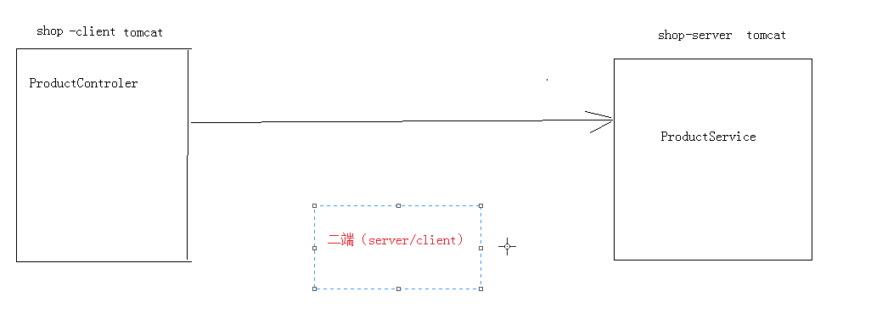

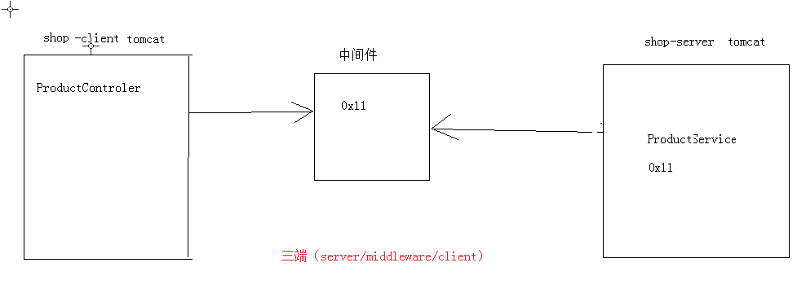

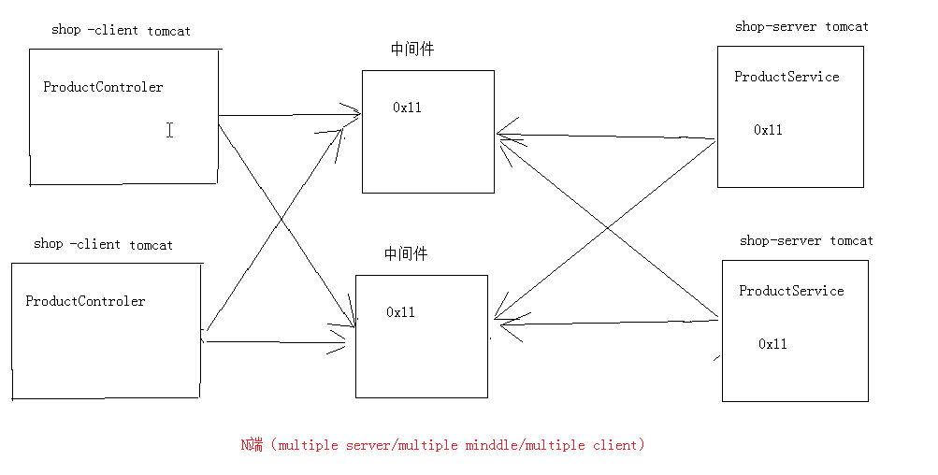

 |  |  |  |  | dubbo概述

dubbo是什么:
dubbo是一个阿里巴巴开发的开源分布式服务框架，致力于提供高性能和透明化的RPC远程服务调用方案，是阿里巴巴集团的各成员站点的核心框架，每天为2,000+个服务提供3,000,000,000+次访问量支持。
为什么要用dubbo:
应用场景:
当网站变大后，不可避免的需要拆分应用进行服务化，以提高开发效率，调优性能，节省关键竞争资源等。
当服务越来越多时，服务的URL地址信息就会爆炸式增长，配置管理变得非常困难，F5硬件负载均衡器的单点压力也越来越大。
当进一步发展，服务间依赖关系变得错踪复杂，甚至分不清哪个应用要在哪个应用之前启动，架构师都不能完整的描述应用的架构关系。
接着，服务的调用量越来越大，服务的容量问题就暴露出来，这个服务需要多少机器支撑？什么时候该加机器？等等……
在遇到这些问题时，都可以用Dubbo来解决。
dubbo的优势:
1、使用简单
2、部署轻盈
3、方便二次开发
当当网：dubboX
京东：jd-hydra
dubbo核心组成部分分析:
其核心部分包含:
1. 远程通讯: 提供对多种基于长连接的NIO框架抽象封装，包括多种线程模型，序列化，以及“请求-响应”模式的信息交换方式。
2. 集群容错: 提供基于接口方法的透明远程过程调用，包括多协议支持，以及软负载均衡，失败容错，地址路由，动态配置等集群支持。
3. 自动发现: 基于注册中心目录服务，使服务消费方能动态的查找服务提供方，使地址透明，使服务提供方可以平滑增加或减少机器。

 |  |  |  |  | 注册中心概述

注册中心的作用:
1、服务端服务的注册和客户端服务的调用
2、提高系统的可用性
3、提高系统的可伸缩性
4、集中管理服务
注册中心有什么:
multicast:
组播(multicast): 也叫多播， 多点广播或群播。 指把信息同时传递给一组目的地址。它使用策略是最高效的，因为消息在每条网络链路上只需传递一次，而且只有在链路分叉的时候，消息才会被复制。
ps：我们的计算机除了组播还有什么呢：单播和广播
224.0.0.0～224.0.0.255为预留的组播地址（永久组地址），地址224.0.0.0保留不做分配，其它地址供路由协议使用；
zookeeper:
ZooKeeper是一个分布式的，开放源码的分布式应用程序协调服务，是Hadoop和Hbase的重要组件。它是一个为分布式应用提供一致性服务的软件，提供的功能包括：配置维护、域名服务、分布式同步、组服务等。
redis:

 |  | hello world程序

hello world开发步骤:
1,创建三个项目
一个用于服务端，一个用于客户端，一个用于接口
服务端：dubbo-demo-server
客户端：dubbo-demo-client
接口：dubbo-demo-api
2,导入依赖包
3,编写接口程序
4,编写服务端程序
5,发布服务
6,编写客户端调用程序

 |  | 使用zookeeper

1,下载zookeeper运行程序
2,修改配置文件
zoo_sample.cfg修改成zoo.cfg
# 内存数据的备份地址
dataDir=F://zookeeper-3.4.5//data
# 存放日志地址
dataLogDir=F://zookeeper-3.4.5//log
3,修改注册中心地址
4,

 |  |  |  | 点对点直连

Api形式的点对点直连:
1,服务端代码添加
//不使用注册中心，客户端将直连服务端
registryConfig.setRegister(false);
2,客户端代码修改
//referenceConfig.setRegistry(registryConfig);
referenceConfig.setUrl("dubbo://127.0.0.1:20880/com.xmg.dubboapi.HelloWorldService");
spring整合dubbo点对点直连:
1,新增dubbo-resolve.properties
2,把这个文件放到系统盘的自己登陆账号的文件夹

 |  |  | spring整合dubbo

项目结构:
shop-parent(打包成pom)
|----shop-server(商城服务端,打成war包)
|----shop-mgrsite(商城的管理后台打成war包)
|----shop-website(提供移动端调用的接口打成war包 )
|----shop-api(接口项目 打成jar包 )
|----shop-wechat(商城的微信公众平台项目,打成war包,二期 )
|----shop-portal(商城的门户网站项目,打成war包,三期 )
开发步骤:
服务端:
1,创建者几个项目
2,导入依赖包
3,编写服务接口
4,编写服务
5,编写配置
6,编写一个程序发布服务
客户端:
1,导入依赖包
2,编写配置文件

服务端整合Mybatis

开发步骤:
1,添加依赖包
2,编写配置文件
(1、generatorConfig.xml 生成mybatis相关的Java文件
(2、myBatis-config.xml mybatis的配置文件
(3、conf-db.properties 连接池配置文件
(4、application-server.xml spring的主配置文件
3,生成mybatis的相关文件
(1启动命令是：mybatis-generator:generate
(2注意：要修改*mapper.xml文件
4,编写接口
5,启动服务
6,让tomcat运行

 | 客户端整合springMVC

开发步骤:
1,添加依赖包
2,编写配置
(1,application-client.xml spring的主配置文件
(2,web.xml
3,调用服务(通过controller调用)

分布式应用开发流程

1、创建表
2，生成mybatis相关文件
3，编写接口
4，编写服务
5, 发布服务
6 , 引用服务
7，编写客户端调用程序

 |  |  |  | 服务监控中心
使用步骤:
1,下载服务监控中心
2,修改配置文件
(1,修改webapps/root/WEB-INF/dubbo.properties文件的zookeeper地址
(2,启动tomcat
3,访问服务监控中心
访问：http://localhost:8099
账号和密码都是root

今晚的作用
1,helloworld程序
2,整合spring整合dubbo,服务端整合Mybatis,客户端整合springMVC

